Sheet1
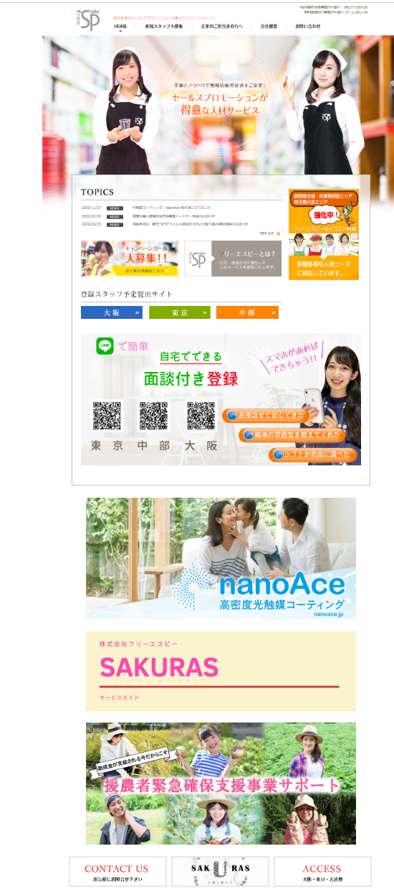
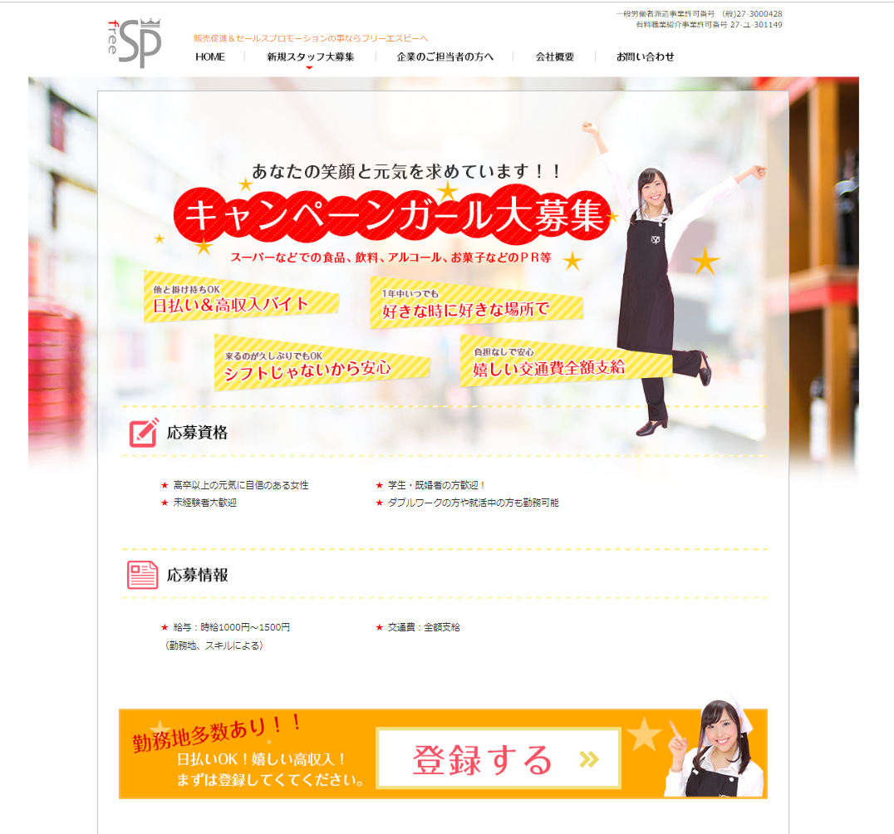
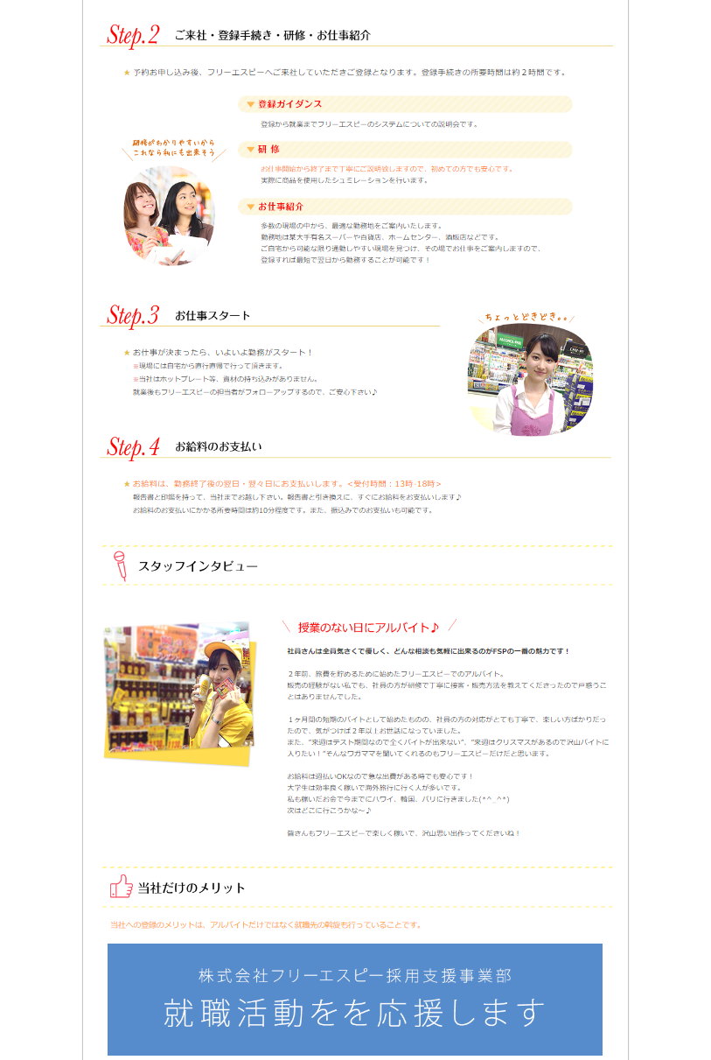

↑問い合わせ先入れたいです。
こちらの画像は他社の物を例として引っ張ってきております

赤丸⇒削除ページ

 |  | 時給1100円～1600円
削除⇒インスタリンクへ差し替え

削除もしくは画像の内容を変更する可能性があります。

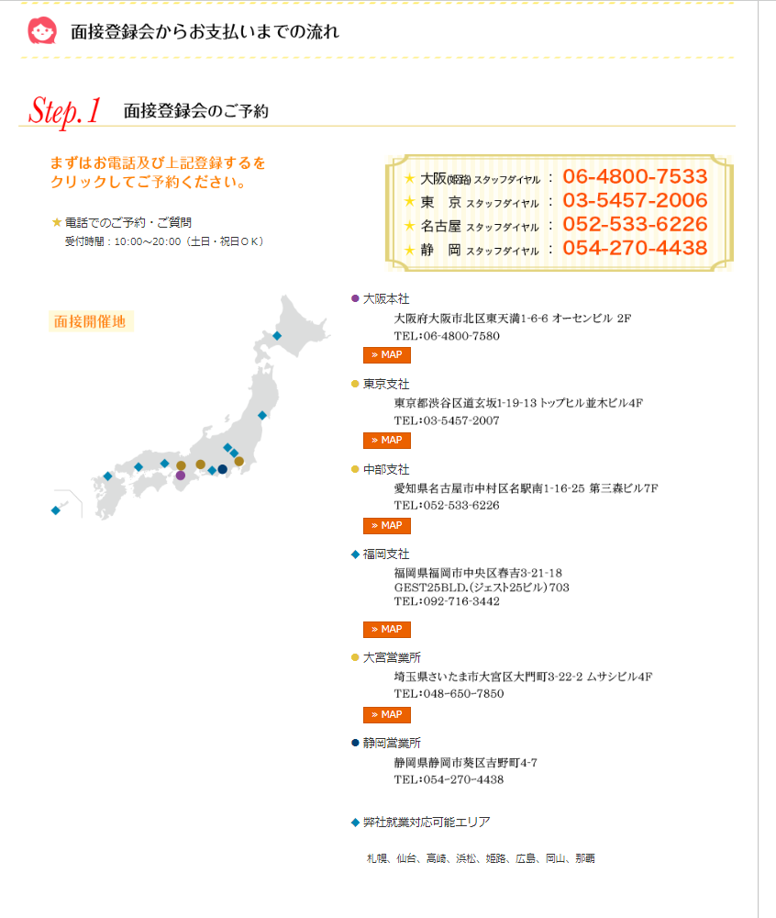

 | 静岡ダイヤル削除
削除

 | 全削除
削除

 |  |  |  | 削除
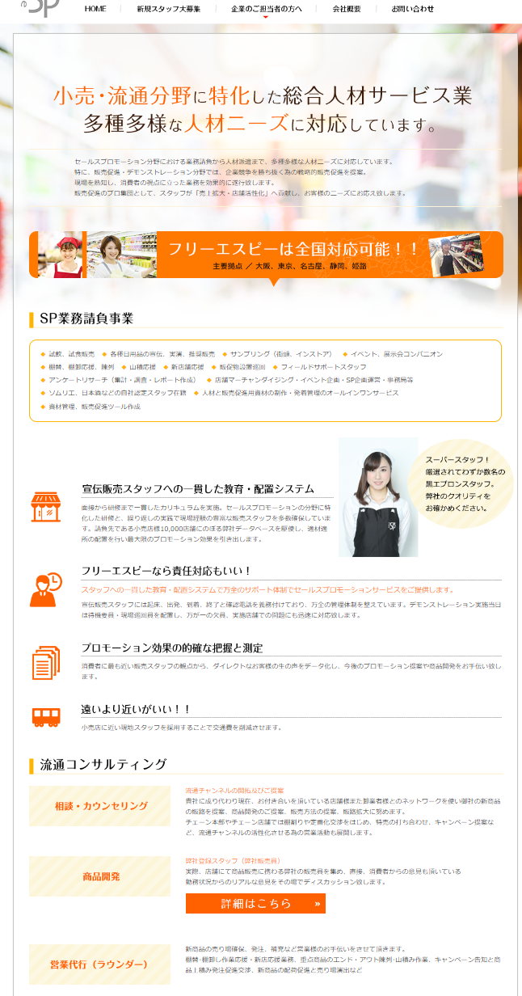
 | ▲元画像有無確認中です。
 | 作成をお願いする可能性もあります。
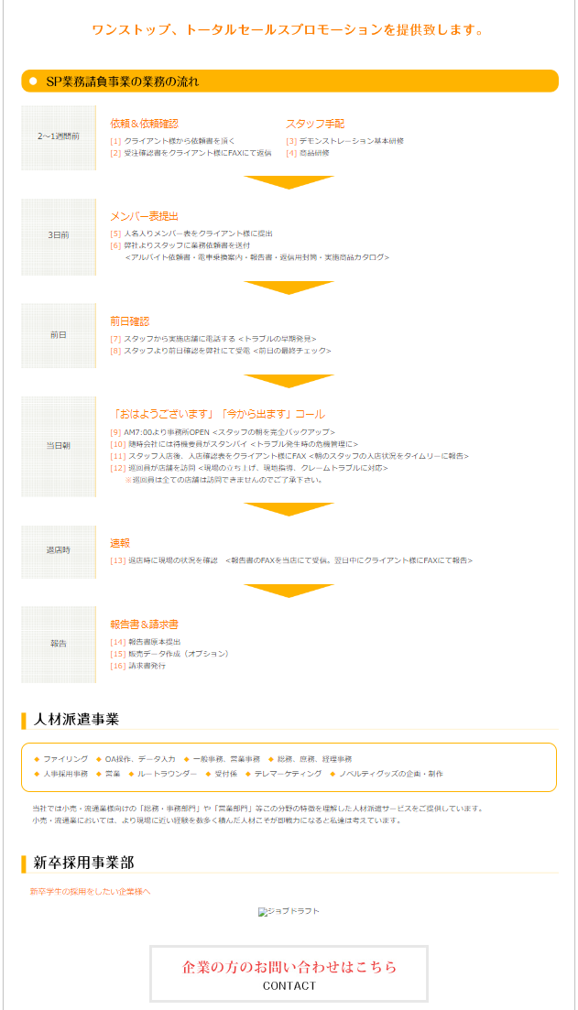
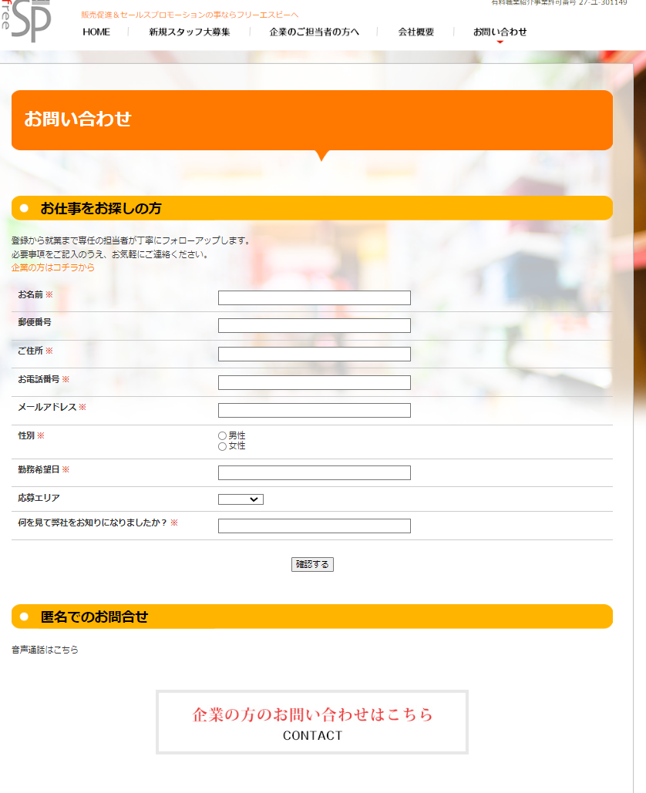

 |  |  |  |  | 郵便番号、住所項目削除

 |  |  | こちらの項目、機能について全削除

 |  | 削除

